Resumen
 |  | Reporte de Mi Mercado
 |  | Fuente de datos:: Dirección De Impuestos Y Aduana De Colombia DIAN.

Reporte | Principales empresas exportadoras del producto en valor FOB
País | Colombia
Tipo de intercambio | EXPORTACIÓN
Sector | Abonos
Producto | Abonos Minerales O Químicos Con Los Tres Elementos Fertilizantes: Nitrógeno, Fósforo Y Potasio.
Empresa

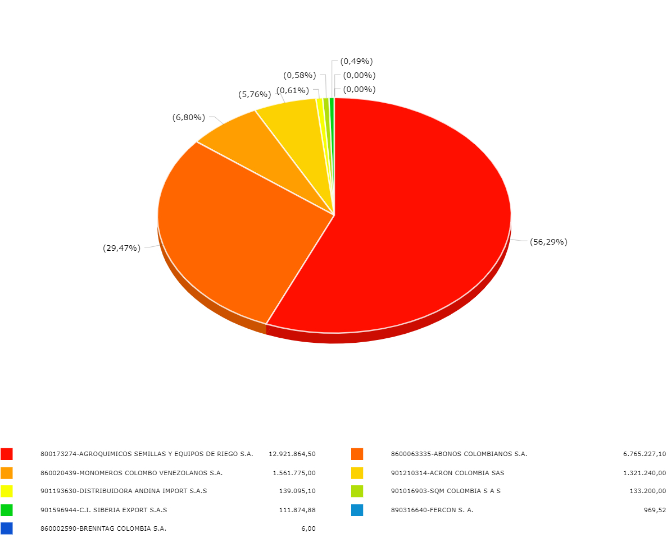
Variable eje X | Exportador (Razón Social) |  | Variable eje Y | Valor FOB (USD)

